List1
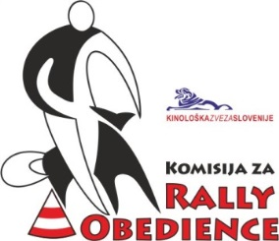
Kinološka zveza Slovenije
Komisija za rally obedience

 |  |  | Državne RO tekme 2014

 |  |  | Ekipno točkovanje
 |  |  | (šteje 7 najboljših tekem)

 | 1. državna tekma | 2. državna tekma | 3. državna tekma | 4. državna tekma | 5. državna tekma | 6. državna tekma | 7. državna tekma | 8. državna tekma | 9. državna tekma
 | KD Barje | KD Pluton | KD Grosuplje | KD Ljubljana | KD Kamnik | KD Duplica | KD Maribor | KD Krim | ŠKD Riviera
KD/ŠKD/klub | 2014-04-06 | 2014-04-14 | 2014-05-11 | 2014-05-25 | 2014-06-08 | 2014-09-07 | 2014-09-28 | 2014-10-12 | 2014-11-09 | SKUPAJ | MESTO
Ljubljana | 78 | 73 | 77 | 85 | 61 | 89 |  | 92 | 82 | 576 | 1
Duplica | 81 | 86 | 78 | 82 | 55 | 71 | 50 | 64 | 76 | 538 | 2
Nova Gorica |  |  | 47 | 44 | 50 |  |  | 50 | 70 | 261 | 3
Krim |  |  |  | 18 |  |  |  | 46 |  | 64 | 4
Maribor |  | 44 |  |  |  |  | 69 |  |  | 44 | 5

